MARZO 2026
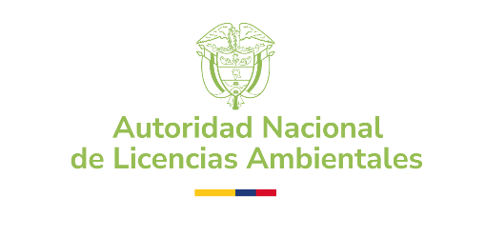 | AUTORIDAD NACIONAL DE LICENCIAS AMBIENTALES - ANLA PROCESOS CONTRACTUALES CONTRATACIÓN REALIZADA - PERIODO: MARZO 2026
NOMBRE | No CONTRATO | MODALIDAD DE SELECCIÓN | TIPO DE CONTRATO | RECURSO | FECHA INICIO | FECHA DE TERMINACIÓN | VALOR INICIAL | OBJETO | LINK SECOP
IFX NETWORKS COLOMBIA SAS | 1332-2026 | SELECCIÓN ABREVIADA | ORDEN DE COMPRA | FONAM | 2026-03-16 | 2026-10-31 | $268,576,811.99 | Adquirir los Servicios de Colocation y Datacenter para la Autoridad Nacional de Licencias Ambientales – ANLA | https://operaciones.colombiacompra.gov.co/tienda-virtual-del-estado-colombiano/ordenes-compra/161909
TOYOCAR'S INGENIERIA AUTOMOTRIZ SAS | 1333-2026 | MÍNIMA CUANTÍA | CPS-PROCESO | ANLA | 2026-03-31 | 2026-12-31 | $53,616,637.00 | 5-11-A-14 Prestar el servicio de mantenimiento preventivo y correctivo con suministro de repuestos originales y mano de obra de los vehículos de uso oficial que conforman el parque automotor en tenencia y propiedad de la Autoridad Nacional De Licencias Ambientales - ANLA. | https://community.secop.gov.co/Public/Tendering/OpportunityDetail/Index?noticeUID=CO1.NTC.10111799&isFromPublicArea=True&isModal=False
MEDIA COMMERCE PARTNERS SAS | 1334-2026 | SELECCIÓN ABREVIADA | ORDEN DE COMPRA | ANLA | 2026-03-31 | 2026-11-15 | $102,237,511.96 | 10-7-A-16-Adquirir los servicios de conectividad e internet que apoyen a todos los procesos de la autoridad nacional de licencias ambientales - ANLA | https://operaciones.colombiacompra.gov.co/tienda-virtual-del-estado-colombiano/ordenes-compra/162800

